26_01_2026
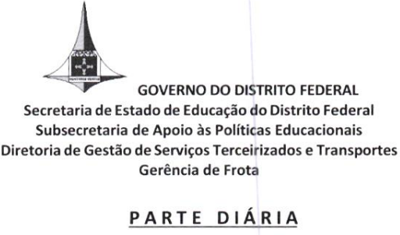

Nome: LUIZ FELLIPE FERREIRA GOMES VIEIRA______________________________________________________
Matrícula: 209.491-6_____________________ Lotação: SEDF/SUBTIC/DITIC_____________________________
Declaro que, nesta data, recebi o veículo tipo PASSAGEIRO ___________________________________________
marca CHEVROLET/ONIX _________________________, placa SSI-7C34___________________________, em
condições de uso e acompanhado dos componentes: triângulo, pneu de estepe, macaco, chave de roda e extintor
de incêndio.

DATA | SAÍDA |  | CHEGADA |  | Origem/Destino
 | Hora | Odômetro | Hora | KM
2026-01-26 | 10h15 | 29419 | 11h11 | 29462 | Shopping ID | CED CASA GRANDE
2026-01-26 | 12h23 | 29462 | 12h48 | 29477 | CED CASA GRANDE | CEMI DO GAMA
2026-01-26 | 13h35 | 29477 | 14h21 | 29515 | CEMI DO GAMA | Shopping ID

Obs. Obrigatória:
Registro de Combustível: 1/4 ( ) 1/2 ( ) 3/4 ( ) Cheio ( )
RECIBO DE DEVOLUÇÃO DE VEÍCULO
O veículo acima mencionado foi devolvido nas condições:
( ) descritas na Parte Diária.
( ) outras: _____________________________________________________________________________________

 |  |  |  | Brasília-DF, 26 de Janeiro de 2026

 | Assinatura/Condutor |  |  |  | Assinatura da Chefia/Requisitante

